Note
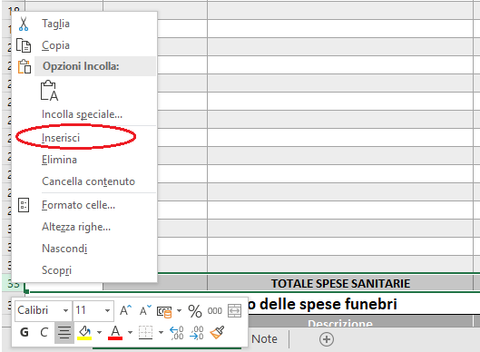 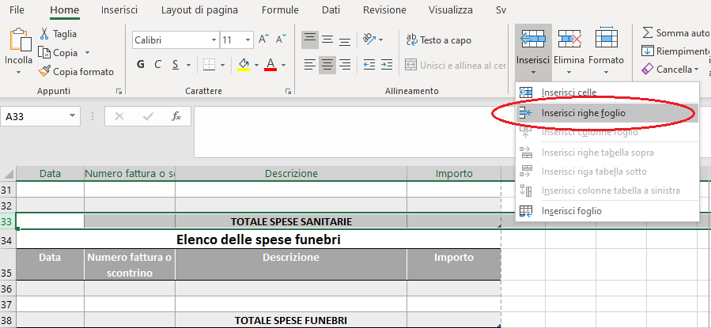
NOTE
Inserire in ciascuna riga la descrizione di ogni singolo documento giustificativo che verrà allegato alla domanda di sussidio.
Si ricoorda che ognuna delle tre tipologie di spesa ha dei limiti precisi così come specificati nella Circolare …................................
Se il totale dei sussidi ammissibili supera le disponibilità per l'anno di riferimento, gli importi ammissibili per ciascuna tipologia di spesa verranno riproporzionati nei limiti delle risorse a disposizione.
Per aggiungere ulteriori righe nel prospetto selezionare la riga del totale della tipologia di spesa e premere "inserisci riga": o con il pulsante destro del mouse (Inserisci) o da menu (Home, sezione Celle, opzione Inserisci, scegli Inserisci riga)

